Trang_bìa
Posts and Telecommunications Institute of Technology |  |  |  |  |  |  | Thiết kế |  | Tài liệu phát triển |  | Tên hệ thống |  | Cửa hàng kinh doanh thuỷ sinh vật cảnh |  |  |  | Người tạo |  | Nhat | Ngày tạo |  | 2023-01-10
 |  |  |  |  |  |  |  |  |  |  |  |  |  |  |  |  | Người cập nhật |  |  | Ngày cập nhật
 |  |  |  |  |  |  |  |  |  |  | Màn hình (ID) |  | Login |  | Màn hình (Tên) |  | Màn hình xem và sửa thông tin cá nhân

 | Cửa hàng kinh doanh thuỷ sinh vật cảnh Tài liệu phát triển hệ thống

 | Version 1.0

 |  |  |  |  |  |  |  |  |  | 1. Mục đích |  |  | 7. Giao diện màn hình
 |  |  |  |  |  |  |  |  |  | 2. Giới hạn hoạt động |  |  | 8. Danh sách hạng mục
 |  |  |  |  |  |  |  |  |  | 3. Giới hạn hệ thống |  |  | 9. Khái quát chức năng
 |  |  |  |  |  |  |  |  |  | 4. Chức năng liên quan |  |  | 10. Xử lý chi tiết
 |  |  |  |  |  |  |  |  |  | 5. Không bao gồm
 |  |  |  |  |  |  |  |  |  | 6. Sơ đồ

Posts and Telecommunications Institute of Technology |  |  |  |  |  |  | Thiết kế |  | Tài liệu phát triển |  | Tên hệ thống |  | Cửa hàng kinh doanh thuỷ sinh vật cảnh |  |  |  | Người tạo |  | Nhat | Ngày tạo |  | 2023-01-10
 |  |  |  |  |  |  |  |  |  |  |  |  |  |  |  |  | Người cập nhật |  |  | Ngày cập nhật
 |  |  |  |  |  |  |  |  |  |  | Màn hình (ID) |  | Login |  | Màn hình (Tên) |  | Màn hình xem và sửa thông tin cá nhân

 | Lịch sử chỉnh sửa

 | Ver |  | Ngày cập nhật |  |  | Nội dung cập nhật |  |  |  |  |  |  | Người cập nhật
 |  |  |  |  |  |  |  |  |  |  |  |  |  | Ngày duyệt |  | Người duyệt |  | Ngày duyệt |  |  | Người duyệt
 | 1 |  | 2023-01-10 |  |  | Tạo mới |  |  |  |  |  |  | Nhat

Posts and Telecommunications Institute of Technology |  |  |  |  |  |  | Thiết kế |  | Tài liệu phát triển |  | Tên hệ thống |  | Cửa hàng kinh doanh thuỷ sinh vật cảnh |  |  |  | Người tạo |  | Nhat | Ngày tạo |  | 2023-01-10
 |  |  |  |  |  |  |  |  |  |  |  |  |  |  |  |  | Người cập nhật |  |  | Ngày cập nhật
 |  |  |  |  |  |  |  |  |  |  | Màn hình (ID) |  | Login |  | Màn hình (Tên) |  | Màn hình xem và sửa thông tin cá nhân

 | 1. Mục đích
 |  | - Dùng để xem thông tin cá nhân và chỉnh sửa thông tin cá nhân
 |  | - Người sử dụng xem thông tin cá nhân, trong trường hợp muốn sửa thì có thể sửa các thông tin: Tên, giới tính, ngày sinh, email, số điện thoại, địa chỉ
 |  | - Sau khi nhấn nút sửa thông tin, thông tin mới của người dùng sẽ được cập nhật

 | 2. Giới hạn hoạt động
 |  | Sau khi đăng nhập vào hệ thống

 | 3. Giới hạn hệ thống
 |  | Không có

 | 4. Chức năng liên quan
 |  | Không có

 | 5. Không bao gồm
 |  | Không có

Posts and Telecommunications Institute of Technology |  |  |  |  |  |  | Thiết kế |  | Tài liệu phát triển |  | Tên hệ thống |  | Cửa hàng kinh doanh thuỷ sinh vật cảnh |  |  |  | Người tạo |  | Nhat | Ngày tạo |  | 2023-01-10
 |  |  |  |  |  |  |  |  |  |  |  |  |  |  |  |  | Người cập nhật |  |  | Ngày cập nhật
 |  |  |  |  |  |  |  |  |  |  | Màn hình (ID) |  | Login |  | Màn hình (Tên) |  | Màn hình đăng nhập

Màn hình xem và sửa thông tin cá nhân
 | 6. Sơ đồ

Các trang khác

users

 | Table

 |  |  | № | Loại | Tên |  |  |  |  |  | I/O | Ghi chú
 |  |  | 1 | M | users |  |  | Người dùng |  |  | I/O | Sửa thông tin khách hàng bằng cách sửa thông tin trong table này
 |  |  | 2
 |  |  | 4
 |  |  | 5
 |  |  | 6
 |  |  | 7
 |  |  | 8
 |  |  | 9
 |  |  | 10

 |  |  |  | ※ Loại (M: Master / T: Transaction table / Ⅰ: INI file / W: work table / V: view / S: stored procedures / L: SQL loader / F: file)

Thiết_kế
Posts and Telecommunications Institute of Technology |  |  |  | Thiết kế |  |  | Tài liệu phát triển |  |  |  |  | Tên hệ thống |  |  | Cửa hàng kinh doanh thuỷ sinh vật cảnh |  |  | Người tạo | Nhat | Ngày tạo | 2023-01-10
 |  |  |  |  |  |  |  |  |  |  |  |  |  |  |  |  |  | Người cập nhật |  | Ngày cập nhật
 |  |  |  |  |  |  |  |  |  |  |  | Màn hình (ID) |  |  | Login |  | Màn hình (Tên) | Màn hình xem và sửa thông tin cá nhân

 | 7. Giao diện màn hình

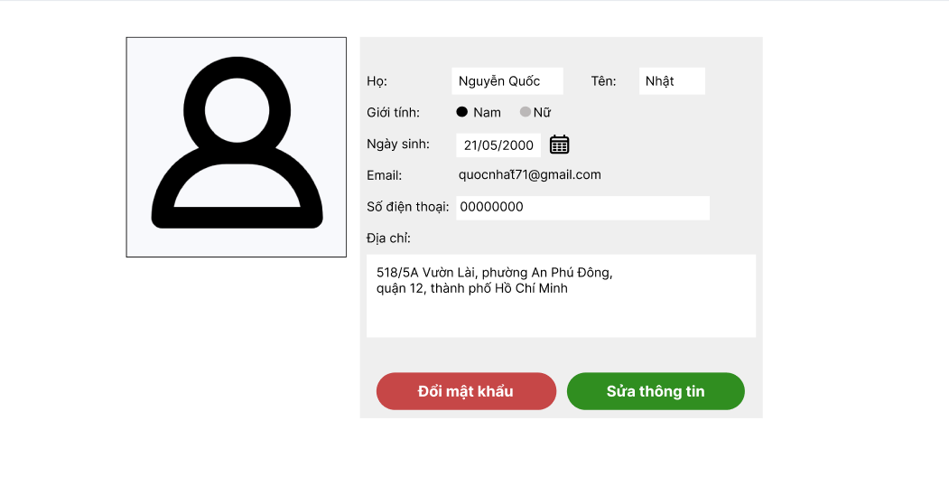

Posts and Telecommunications Institute of Technology |  |  |  | Thiết kế |  |  | Tài liệu phát triển |  |  |  |  | Tên hệ thống |  |  | Cửa hàng kinh doanh thuỷ sinh vật cảnh |  |  | Người tạo | Nhat | Ngày tạo | 2023-01-10
 |  |  |  |  |  |  |  |  |  |  |  |  |  |  |  |  |  | Người cập nhật |  | Ngày cập nhật
 |  |  |  |  |  |  |  |  |  |  |  | Màn hình (ID) |  |  | Login |  | Màn hình (Tên) | Màn hình xem và sửa thông tin cá nhân

 | 8. Danh sách hạng mục

 |  | [Vùng hiển thị cố định]
 |  | № | Tên hạng mục |  | Control |  |  |  |  | Nội dung hiển thị |  |  |  |  |  |  | Ý nghĩa
 |  | 1 | Họ |  | Label |  |  |  |  | Họ |  |  |  |  |  |  | Mô tả nội dung nhập cho người dùng
 |  | 2 | Tên |  | Label |  |  |  |  | Tên |  |  |  |  |  |  | Mô tả nội dung nhập cho người dùng
 |  | 3 | Giới tính |  | Label |  |  |  |  | Giới tính |  |  |  |  |  |  | Mô tả nội dung nhập cho người dùng
 |  | 4 | Ngày sinh |  | Label |  |  |  |  | Ngày sinh |  |  |  |  |  |  | Mô tả nội dung nhập cho người dùng
 |  | 5 | Email |  | Label |  |  |  |  | Email |  |  |  |  |  |  | Mô tả nội dung nhập cho người dùng
 |  | 6 | Số điện thoại |  | Label |  |  |  |  | Số điện thoại |  |  |  |  |  |  | Mô tả nội dung nhập cho người dùng
 |  | 7 | Địa chỉ |  | Label |  |  |  |  | Địa chỉ |  |  |  |  |  |  | Mô tả nội dung nhập cho người dùng

 |  | [Mục nhập]
 |  | № | Tên hạng mục | Loại dữ liệu | Độ dài |  |  | Bắt buộc |  |  | I/O | Control |  | Format |  | Ghi chú
 |  | 1 | Hình đại diện | Image |  |  |  |  | Y |  | In | Textbox
 |  | 2 | Họ | Chuỗi chữ |  | 20 |  |  | Y |  | In | Textbox
 |  | 3 | Tên | Chuỗi chữ |  | 10 |  |  | Y |  | In | Textbox
 |  | 4 | Giới tính nam | Boolean |  |  |  |  | Y |  | In | Radio button
 |  | 5 | Giới tính nữ | Boolean |  |  |  |  | Y |  | In | Radio button
 |  | 6 | Ngày sinh | Chuỗi chữ |  | 10 |  |  | Y |  | In | Textbox |  | dd/MM/yyyy
 |  | 7 | Số điện thoại | Chuỗi số |  | 11 |  |  | Y |  | In | Textbox
 |  | 8 | Địa chỉ | Chuỗi chữ |  | 80 |  |  | Y |  | In | Textbox

 |  | [Nút]
 |  | № | Tên hạng mục |  | Control |  |  |  |  |  |  |  | Ghi chú
 |  | 1 | Nút mở Calendar |  | Button
 |  | 2 | Nút đổi mật khẩu |  | Button
 |  | 3 | Nút sửa thông tin |  | Button

Posts and Telecommunications Institute of Technology |  |  |  | Thiết kế |  |  | Tài liệu phát triển |  |  |  |  | Tên hệ thống |  |  | Cửa hàng kinh doanh thuỷ sinh vật cảnh |  |  | Người tạo | Nhat | Ngày tạo | 2023-01-10
 |  |  |  |  |  |  |  |  |  |  |  |  |  |  |  |  |  | Người cập nhật |  | Ngày cập nhật
 |  |  |  |  |  |  |  |  |  |  |  | Màn hình (ID) |  |  | Login |  | Màn hình (Tên) | Màn hình xem và sửa thông tin cá nhân

 | 9. Khái quát chức năng
 |  | (1) Hiển thị ban đầu
 |  |  | 1. Thực hiện khởi tạo màn hình ban đầu

 |  | (2) Thay đổi ảnh đại diện
 |  |  | 1. Nhấn vào avatar để thay đổi ảnh
 |  |  | 2. Chọn ảnh từ cửa sổ chọn tệp của window

 |  | (3) Thay đổi họ
 |  |  | 1. Nhấn vào ô input để thay đổi họ
 |  |  | 2. Chỉnh sửa họ tại ô input đó

 |  | (4) Thay đổi tên
 |  |  | 1. Nhấn vào ô input để thay đổi tên
 |  |  | 2. Chỉnh sửa tên tại ô input đó

 |  | (5) Thay đổi giới tính
 |  |  | 1. Thay đổi lựa chọn Nam/Nữ bằng cách chọn vào radio button Nam/Nữ

 |  | (6) Thay đổi ngày sinh bằng ô input
 |  |  | 1. Nhấn vào ô input để chỉnh sửa ngày sinh
 |  |  | 2. Sửa ngày sinh tại ô input này

 |  | (7) Thay đổi ngày sinh bằng Calendar
 |  |  | 1. Nhấn vào nút Calendar
 |  |  | 2. Chọn ngày sinh
 |  |  | 3. Ngày sinh sau khi được chọn sẽ nằm trong ô input

 |  | (8) Thay đổi số điện thoại
 |  |  | 1. Nhấn vào ô input để thay đổi số điện thoại
 |  |  | 2. Thay đổi số điiện thoại tại ô input đó

 |  | (9) Thay đổi địa chỉ
 |  |  | 1. Nhấn vào ô input để thay đổi địa chỉ
 |  |  | 2. Thay đổi đia chỉ tại ô input đó

 |  | (10) Xử lý khi nhấn nút đổi mật khẩu
 |  |  | 1. Nhấn vào nút thay đổi mật khẩu
 |  |  | 2. Đưa người dùng đến trang thay đổi mật khẩu

 |  | (11) Xử lý khi nút thay đổi thông tin
 |  |  | 1. Nhấn nút sửa thông tin
 |  |  | 2. Kiểm tra các thông tin nhập vào, nếu có lỗi thì báo lỗi tại màn hình này
 |  |  | 3. Nếu cập nhật thông tin thành công thì có thông báo thành công

Posts and Telecommunications Institute of Technology |  |  |  | Thiết kế |  |  | Tài liệu phát triển |  |  |  |  | Tên hệ thống |  |  | Cửa hàng kinh doanh thuỷ sinh vật cảnh |  |  | Người tạo | Nhat | Ngày tạo | 2023-01-10
 |  |  |  |  |  |  |  |  |  |  |  |  |  |  |  |  |  | Người cập nhật |  | Ngày cập nhật
 |  |  |  |  |  |  |  |  |  |  |  | Màn hình (ID) |  |  | Login |  | Màn hình (Tên) | Màn hình xem và sửa thông tin cá nhân

 | 10. Xử lý chi tiết
 |  | (1) Hiển thị ban đầu
 |  |  | Xử lý 10.1

 |  | (2) Thay đổi ảnh đại diện
 |  |  | Xử lý 10.2

 |  | (7) Thay đổi ngày sinh bằng Calendar
 |  |  | Xử lý 10.3

 |  | (10) Xử lý nút đổi mật khẩu
 |  |  | Xử lý 10.4

 |  | (11) Xử lý khi nút thay đổi thông tin
 |  |  | Xử lý 10.5

Xử lý 10.2
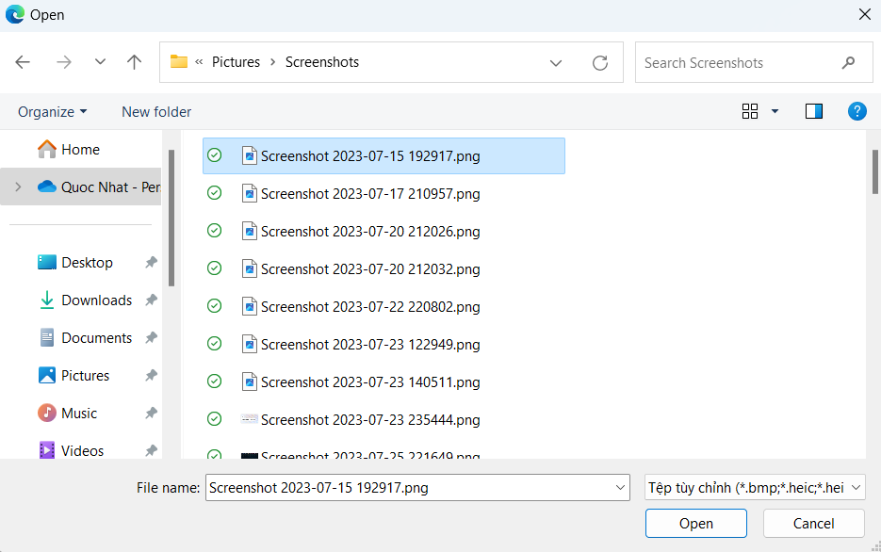
Posts and Telecommunications Institute of Technology |  |  |  |  | Thiết kế | Tài liệu phát triển | Tên hệ thống | Cửa hàng kinh doanh thuỷ sinh vật cảnh |  | Người tạo | Nhat | Ngày tạo | 2023-01-10
 |  |  |  |  |  |  |  |  |  | Người cập nhật |  | Ngày cập nhật
 |  |  |  |  |  |  | Màn hình (ID) | Login | Màn hình (Tên) | Màn hình xem và sửa thông tin cá nhân

 | 10. Xử lý chi tiết

 |  | (2) Thay đổi ảnh đại diện
 |  |  | 1. Chọn vào ảnh đại diện

 |  |  |  | 2. Chọn ảnh từ cửa sổ chọn ảnh của windows

Xử lý 10.3
Posts and Telecommunications Institute of Technology |  |  | Thiết kế | Tài liệu phát triển | Tên hệ thống | Cửa hàng kinh doanh thuỷ sinh vật cảnh |  | Người tạo | Nhat | Ngày tạo | 2023-01-10
 |  |  |  |  |  |  |  | Người cập nhật |  | Ngày cập nhật
 |  |  |  |  | Màn hình (ID) | Login | Màn hình (Tên) | Màn hình xem và sửa thông tin cá nhân

 | 10. Xử lý chi tiết

 |  | (7) Thay đổi ngày sinh bằng Calendar
 |  | 1. Nhấn vào nút Calendar ở cạnh ô input ngày sinh

 |  | 2. Calendar sẽ được hiện ra cho người dùng chọn ngày sinh

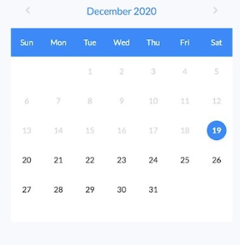

 |  | 3. Sau khi click chọn ngày sinh thì ngày sinh sẽ được đưa vào ô input

Xử lý 10.4
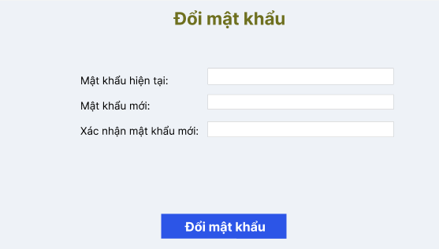
Posts and Telecommunications Institute of Technology |  |  |  | Thiết kế | Tài liệu phát triển | Tên hệ thống | Cửa hàng kinh doanh thuỷ sinh vật cảnh |  | Người tạo | Nhat | Ngày tạo | 2023-01-10
 |  |  |  |  |  |  |  |  | Người cập nhật |  | Ngày cập nhật
 |  |  |  |  |  | Màn hình (ID) | Login | Màn hình (Tên) | Màn hình xem và sửa thông tin cá nhân

 | 10. Xử lý chi tiết

 |  | (10) Xử lý nút đổi mật khẩu
 |  | 1. Click vào nút "Đổi mật khẩu"

 |  | 2. Người dùng sẽ được chuyển đến trang thay đổi mật khẩu
 |  |  | Trang thay đổi mật khẩu sẽ như hình sau:

